Reporting
1st Step - Macro analysis
 | Non | Oui
Achats | 17 | 12
Contrôle autorisations | 3
DIP |  | 1
Finance | 131 | 82
PM (équipements) | 8 | 3
RH | 91 | 50
Stock | 1
Pertinence de reprise dans le cadre du projet | Oui
Projet | Autres
Cibles | (Multiple Items) |  |  |  |  | Row Labels | Count of Pertinence de reprise dans le cadre du projet | Column Labels
 |  |  |  |  |  | Embedded Analytics | Row Labels | Non | Oui | Grand Total
Count of Projet | Column Labels |  |  |  |  | Fiori | Nexus | 251 | 148 | 399
Row Labels | A faire | Réalisation en cours | Terminé | Tests en cours | Grand Total | Tableau | Achats | 17 | 12 | 29
AAR |  |  | 24 |  | 24 | Tableau/AfO | Contrôle autorisations | 3 |  | 3
Bilan CO2 |  |  | 2 |  | 2 | Webi | DIP |  | 1 | 1
Camipro / Camipark |  | 9 |  |  | 9 | (blank) | Finance | 131 | 82 | 213
Cristal |  |  | 11 |  | 11 | Embedded Analytics et AfO | PM (équipements) | 8 | 3 | 11
Finance | 1 |  |  |  | 1 | Embedded Analytics/AfO | RH | 91 | 50 | 141
GrantsDB |  |  | 2 |  | 2 | Grand Total | Stock | 1 |  | 1
Pays à risque |  |  |  | 1 | 1 |  | Grand Total | 251 | 148 | 399
Grand Total | 1 | 9 | 39 | 1 | 50

Progression autres rapports
 | A faire | Réalisation en cours | Terminé | Tests en cours
AAR |  |  | 24
Bilan CO2 |  |  | 2
Camipro / Camipark |  | 9
Cristal |  |  | 11
Finance | 1
GrantsDB |  |  | 2
Pays à risque |  |  |  | 1

 | Oui - A Etudier | Oui - BI | Oui - BI/Embedded | Oui - Embedded
Achats | 3 | 6 | 1 | 2
DIP |  | 1
Finance | 4 | 8 | 30 | 40
PM (équipements) |  |  | 2 | 1
RH | 3 | 18 | 29

 |  |  |  |  |  |  | Projet | Nexus

 |  |  |  |  |  |  | Count of Projet | Column Labels
 |  |  |  |  |  |  |  | Oui |  |  |  | Oui Total | Grand Total
 |  |  |  |  |  |  | Row Labels | A Etudier | BI | BI/Embedded | Embedded
 |  |  |  |  |  |  | Achats | 3 | 6 | 1 | 2 | 12 | 12
 |  |  |  |  |  |  | DIP |  | 1 |  |  | 1 | 1
 |  |  |  |  |  |  | Finance | 4 | 8 | 30 | 40 | 82 | 82
 |  |  |  |  |  |  | PM (équipements) |  |  | 2 | 1 | 3 | 3
 |  |  |  |  |  |  | RH | 3 | 18 | 29 |  | 50 | 50
 |  |  |  |  |  |  | Grand Total | 10 | 33 | 62 | 43 | 148 | 148

 |  |  |  |  |  |  |  | 7% | 22% | 42% | 29%

 | (blank) | Simple | Modéré | Complexe
Achats |  | 3 |  | 7
DIP |  |  |  | 1
Finance | 14 |  | 21 | 7
PM (équipements) |  | 1 | 1
RH | 1 | 17 | 8 | 25

 |  |  |  |  |  |  | Projet | Nexus
 |  |  |  |  |  |  | Cibles | (Multiple Items)

 |  |  |  |  |  |  | Count of Projet | Column Labels
 |  |  |  |  |  |  | Row Labels | (blank) | Simple | Modéré | Complexe | Grand Total
 |  |  |  |  |  |  | Achats |  | 3 |  | 7 | 10
 |  |  |  |  |  |  | DIP |  |  |  | 1 | 1
 |  |  |  |  |  |  | Finance | 14 |  | 21 | 7 | 42
 |  |  |  |  |  |  | PM (équipements) |  | 1 | 1 |  | 2
 |  |  |  |  |  |  | RH | 1 | 17 | 8 | 25 | 51
 |  |  |  |  |  |  | Grand Total | 15 | 21 | 30 | 40 | 106

 |  |  |  |  |  |  | Projet | Nexus
 |  |  |  |  |  |  | Cibles | (Multiple Items)

 |  |  |  |  |  |  | Count of Projet | Column Labels
 |  |  |  |  |  |  | Row Labels | (blank) | Simple | Modéré | Complexe | Grand Total
 |  |  |  |  |  |  | Achats | 1 | 7 |  | 2 | 10
 |  |  |  |  |  |  | DIP |  |  |  | 1 | 1
 |  |  |  |  |  |  | Finance | 14 | 7 | 8 | 13 | 42
 |  |  |  |  |  |  | PM (équipements) |  | 2 |  |  | 2
 |  |  |  |  |  |  | RH | 4 | 21 | 11 | 15 | 51
 |  |  |  |  |  |  | Grand Total | 19 | 37 | 19 | 31 | 106

 | (blank) | Simple | Modéré | Complexe
Achats | 1 | 7 |  | 2
DIP |  |  |  | 1
Finance | 14 | 7 | 8 | 13
PM (équipements) |  | 2
RH | 4 | 21 | 11 | 15

 |  |  |  |  |  |  | Projet | Nexus
 |  |  |  |  |  |  | Pertinence de reprise dans le cadre du projet | Oui
 |  |  |  |  |  |  | Cibles | (Multiple Items)

 |  |  |  |  |  |  | Count of Projet | Column Labels
 |  |  |  |  |  |  |  | ASA | JDF | LSO | YRE | (blank) | NQU |  | Grand Total |  |  |  |  |  |  |  |  | 1h00 par séance
 |  |  |  |  |  |  | Row Labels | JDF | LSO | JDF | JDF | (blank) | EFR | FLU |  |  | TO: |  |  | CC: | #SEANCE | PARTIPANTS | INVITES | DUREE | DEPENDANCE
 |  |  |  |  |  |  | Achats |  | 10 |  |  |  |  |  | 10 | #4 | Jerôme Anex | Séverine Jacques | Laurent Clavel |  | 4 | LRI/EFR | ALEJANDRO |  |  | Infocentre FI,Infocentre Finance
 |  |  |  |  |  |  | Ana Carneiro |  | 5 |  |  |  |  |  | 5 | #5 | Séverine Jacques |  |  | Fabrice Favre | 2 | LRI/EFR | ALEJANDRO |  |  | Projets PHRT
 |  |  |  |  |  |  | Commandes |  | 2 |  |  |  |  |  | 2 | #6 | Séverine Jacques |  |  |  | 2 | LRI/EFR | ALEJANDRO |  |  | RFF
 |  |  |  |  |  |  | Complexe |  | 2 |  |  |  |  |  | 2 | #7 | Maxime Flury | Séverine Jacques |  |  | 2 | LRI/EFR | ALEJANDRO |  |  | DIP
 |  |  |  |  |  |  | (blank) |  | 3 |  |  |  |  |  | 3 | #8 | Laurent Clavel |  |  |  | 2 | LRI/EFR | ALEJANDRO |  |  | Compabilité
 |  |  |  |  |  |  | Simple |  | 2 |  |  |  |  |  | 2 | #9 | Bruno Riccini |  |  |  | 2 | FLU/NQU | ALEJANDRO |  |  | Inventaire
 |  |  |  |  |  |  | Complexe |  | 1 |  |  |  |  |  | 1 | #1 | Ana Carneiro | Pierre Ouvry |  |  | 2 | JDF/LSO | ALEJANDRO |  |  | Commandes / Achats
 |  |  |  |  |  |  | Pierre Ouvry |  | 1 |  |  |  |  |  | 1 | #3 | Edi Albrecht |  |  |  | 2 | JDF/LSO | ALEJANDRO |  | #1 | Logiciels
 |  |  |  |  |  |  | (blank) |  | 1 |  |  |  |  |  | 1 | #2 | Laurent Clavel |  |  |  | 2 | JDF/LSO | ALEJANDRO |  |  | Transitoire
 |  |  |  |  |  |  | Simple |  | 1 |  |  |  |  |  | 1 | #10 | Nicolas Meyer |  |  | Isaline Vahli | 2 | JDF/LSO | ALEJANDRO |  |  | Cockpit RH
 |  |  |  |  |  |  | (blank) |  | 4 |  |  |  |  |  | 4 | #11 | Nicolas Meyer |  |  | Isaline Vahli | 4 | JDF/LSO | ALEJANDRO |  |  | Infocentre RH, Absences
 |  |  |  |  |  |  | (blank) |  | 4 |  |  |  |  |  | 4
 |  |  |  |  |  |  | Complexe |  | 4 |  |  |  |  |  | 4 | Dans un deuxième temps après les sujets de février, car dépendent des premiers reportings
 |  |  |  |  |  |  | DIP | 1 |  |  |  |  |  |  | 1 | #97 | Alexander Nebel |  |  |  | 2 | JDF/LSO |  |  | #11 | DIP HR
 |  |  |  |  |  |  | Finance |  |  | 8 |  | 4 | 30 |  | 42 | #98 | Adrien Simard |  |  |  | 2 | JDF/LRI |  |  | #3 | SDDC
 |  |  |  |  |  |  | PM (équipements) |  |  |  |  |  |  | 2 | 2 | #99 | Léonore Miauton |  |  |  | 2 | ASA/JDF |  |  | #11 | DEI
 |  |  |  |  |  |  | Bruno Riccini |  |  |  |  |  |  | 2 | 2 | #100 | Carmen Venezia |  |  |  | 2 | LSO/NQU |  |  | ### | SIUS
 |  |  |  |  |  |  | Inventaire |  |  |  |  |  |  | 2 | 2
 |  |  |  |  |  |  | Simple |  |  |  |  |  |  | 1 | 1
 |  |  |  |  |  |  | Modéré |  |  |  |  |  |  | 1 | 1
 |  |  |  |  |  |  | RH |  | 47 |  | 3 |  |  |  | 50
 |  |  |  |  |  |  | Alexander Nebel |  | 1 |  |  |  |  |  | 1
 |  |  |  |  |  |  | Infocentre RH |  | 1 |  |  |  |  |  | 1
 |  |  |  |  |  |  | Simple |  | 1 |  |  |  |  |  | 1
 |  |  |  |  |  |  | Brad Fetter |  | 1 |  |  |  |  |  | 1
 |  |  |  |  |  |  | Chronos |  | 1 |  |  |  |  |  | 1
 |  |  |  |  |  |  | Complexe |  | 1 |  |  |  |  |  | 1
 |  |  |  |  |  |  | Carine Beltrami |  | 7 |  |  |  |  |  | 7
 |  |  |  |  |  |  | Chronos |  | 7 |  |  |  |  |  | 7
 |  |  |  |  |  |  | Simple |  | 1 |  |  |  |  |  | 1
 |  |  |  |  |  |  | Complexe |  | 6 |  |  |  |  |  | 6
 |  |  |  |  |  |  | Maude Grossan |  | 4 |  |  |  |  |  | 4
 |  |  |  |  |  |  | Chronos |  | 4 |  |  |  |  |  | 4
 |  |  |  |  |  |  | Complexe |  | 4 |  |  |  |  |  | 4
 |  |  |  |  |  |  | Nicolas Meyer |  | 34 |  |  |  |  |  | 34
 |  |  |  |  |  |  | Absences |  | 2 |  |  |  |  |  | 2
 |  |  |  |  |  |  | Simple |  | 2 |  |  |  |  |  | 2
 |  |  |  |  |  |  | Cockpit RH |  | 14 |  |  |  |  |  | 14
 |  |  |  |  |  |  | Modéré |  | 4 |  |  |  |  |  | 4
 |  |  |  |  |  |  | Complexe |  | 10 |  |  |  |  |  | 10
 |  |  |  |  |  |  | Infocentre RH |  | 18 |  |  |  |  |  | 18
 |  |  |  |  |  |  | Simple |  | 13 |  |  |  |  |  | 13
 |  |  |  |  |  |  | Modéré |  | 1 |  |  |  |  |  | 1
 |  |  |  |  |  |  | Complexe |  | 4 |  |  |  |  |  | 4
 |  |  |  |  |  |  | (blank) |  |  |  | 3 |  |  |  | 3
 |  |  |  |  |  |  | VPA-SDSC |  |  |  | 3 |  |  |  | 3
 |  |  |  |  |  |  | Modéré |  |  |  | 3 |  |  |  | 3
 |  |  |  |  |  |  | Grand Total | 1 | 57 | 8 | 3 | 4 | 30 | 2 | 105

Sheet1
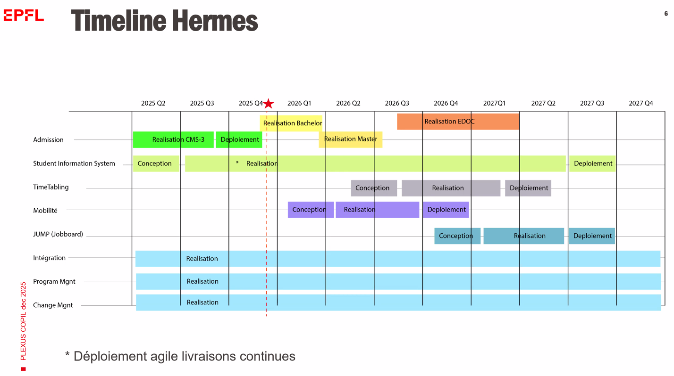
JUMP |  | SOP | Candidatures | On clos les formulaires le 15dec. 25. |  | 0SOFT | Début sept.26 | environnement de pré-production
 | pas admis |  | admissions | Fin du process, fin février |  |  | Début .27 | Vie en côte à côte avec ISA
 |  |  | CMS03 | Début en sept.26
 |  |  | MOBLITE | Nov-26 | risque de retard lié à la complexité des flux/pratiques
 |  |  | JOB BOARD | Q3 2027

 |  | SIS | Q4. 2026
 |  |  | Jun-26

 |  | MATPLAN
 |  |  | horaires | Q3.26

